Chi tiết địa chất
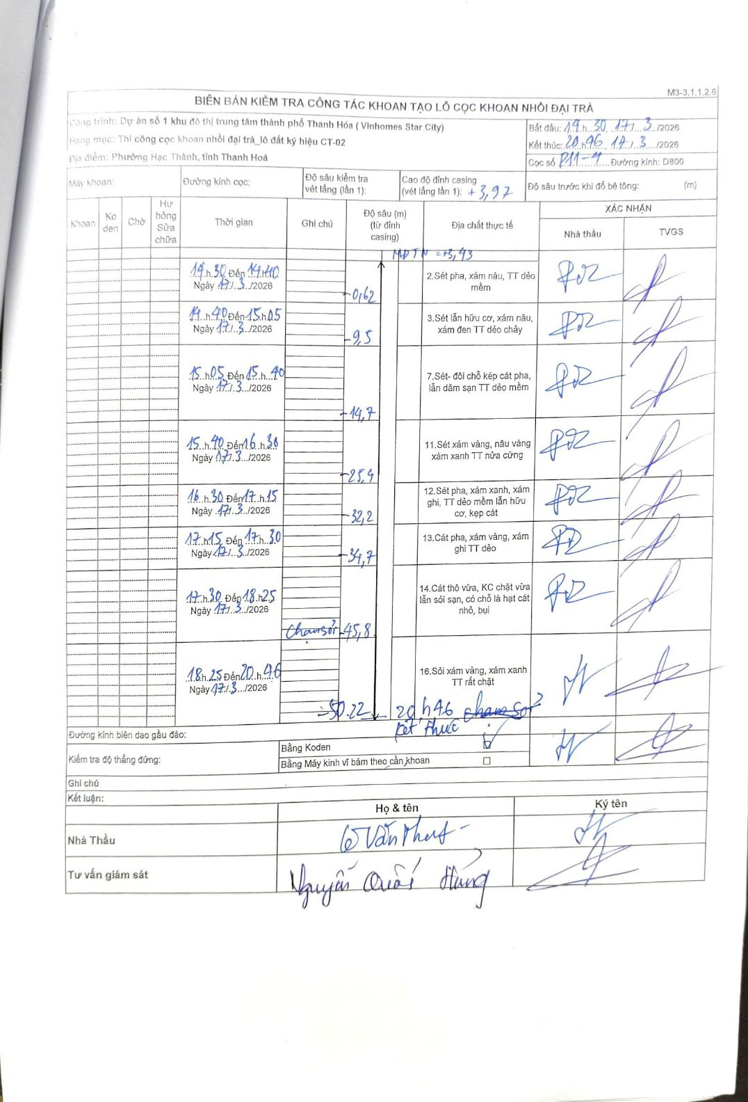
Dự án | Dự án số 1 khu đô thị trung tâm thành phố Thanh Hóa (Vinhomes Star City)
Hạng mục | Thi công cọc khoan nhồi đại trà_lô đất ký hiệu CT-02
Tên bộ phận | Phường Hạc Thành, tỉnh Thanh Hoá
Số hiệu cọc | P11-4
Biên bản số
Đường kính | D800
Bắt đầu thi công | 14:30 17/03/2026
Kết thúc thi công | 20:46 17/03/2026

Địa chất TT | Đường kính | Mô tả lớp thiết kế | Từ (h) | Đến (h) | Cao độ từ | Cao độ đến | T.Gian (h) | Dài (m) | V (m/h) | Ghi chú
2 | D800 | Sét pha, xám nâu, TT dẻo mềm | 14:30 17/03/2026 | 14:40 17/03/2026 | 0 | -0.62 | 0.17 | 0.62 | 3.72
3 | D800 | Sét lẫn hữu cơ, xám nâu, xám đen TT dẻo chảy | 14:40 17/03/2026 | 15:05 17/03/2026 | -0.62 | -9.5 | 0.42 | 8.88 | 21.31
7 | D800 | Sét- đôi chỗ kẹp cát pha, lẫn dăm sạn TT dẻo mềm | 15:05 17/03/2026 | 15:40 17/03/2026 | -9.5 | -14.7 | 0.58 | 5.2 | 8.91
11 | D800 | Sét xám vàng, nâu vàng xám xanh TT nửa cứng | 15:40 17/03/2026 | 16:30 17/03/2026 | -14.7 | -23.4 | 0.83 | 8.7 | 10.44
12 | D800 | Sét pha, xám xanh, xám ghi, TT dẻo mềm lẫn hữu cơ, kẹp cát | 16:30 17/03/2026 | 17:15 17/03/2026 | -23.4 | -32.2 | 0.75 | 8.8 | 11.73
13 | D800 | Cát pha, xám vàng, xám ghi TT dẻo | 17:15 17/03/2026 | 17:30 17/03/2026 | -32.2 | -34.7 | 0.25 | 2.5 | 10
14 | D800 | Cát thô vừa, KC chặt vừa lẫn sỏi sạn, có chỗ là hạt cát nhỏ, bụi | 17:30 17/03/2026 | 18:25 17/03/2026 | -34.7 | -45.8 | 0.92 | 11.1 | 12.11 | chạm sỏi
16 | D800 | Sỏi xám vàng, xám xanh TT rất chặt | 18:25 17/03/2026 | 20:46 17/03/2026 | -45.8 | -50.22 | 2.35 | 4.42 | 1.88 | chạm sỏi kết thúc

ẢNH BIÊN BẢN GỐC

